MQTT
MQTT 消息接收后的应用流程贯穿后端处理、前端展示 / 预览、数据绑定与业务逻辑执行三个核心环节
后端：消息接收与持久化（Python 代码）
connection_pool.py 中 _message_handler 是后端处理 MQTT 消息的核心入口，收到消息后主要做了这些事

实现IoT 设备数据（MQTT/WebSocket/HTTP）与3D 模型属性的双向绑定配置：
 | 数据源侧：支持 MQTT 订阅、HTTP 轮询、WebSocket 推送
 | 模型侧：支持 3D 模型的位置 / 旋转 / 缩放 / 自定义属性映射
 | 核心能力：数据路径映射、类型兼容性校验、数值转换、插值动画、配置验证 / 测试

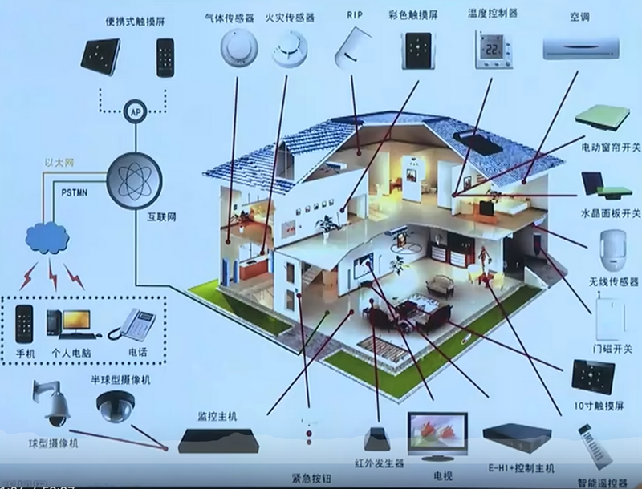

MQTT
家用电器的传感器 通过 网络，传到云端服务器上，用服务器存储这些数据
手机端也连接到云端，控制 监控这些家用电器
智能家具体系
网关-->云 走的协议
手机端-->访问云端 云端给手机发的信息 |  |  | 比如 报警 | 通过mqtt协议

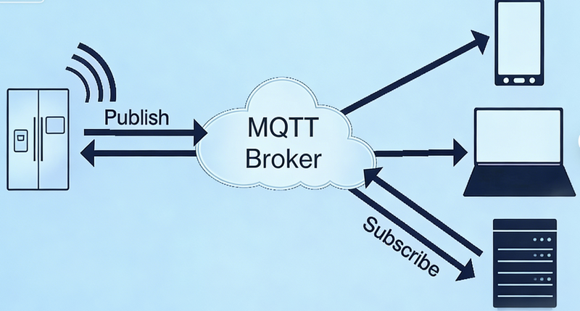

发布者 |  | 这种传感器 发送到云端
代理（服务器） |  | 云
订阅者 |  | 转发给终端设备 手机 电脑 数据库等
 | 订阅者只接收他订阅的消息

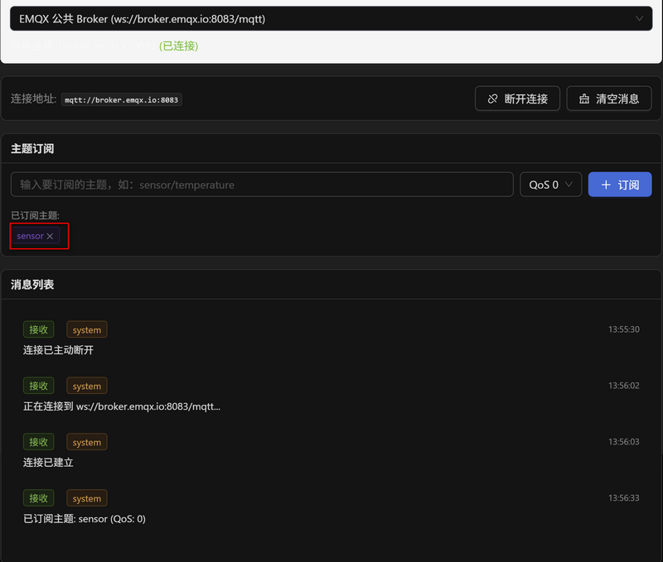
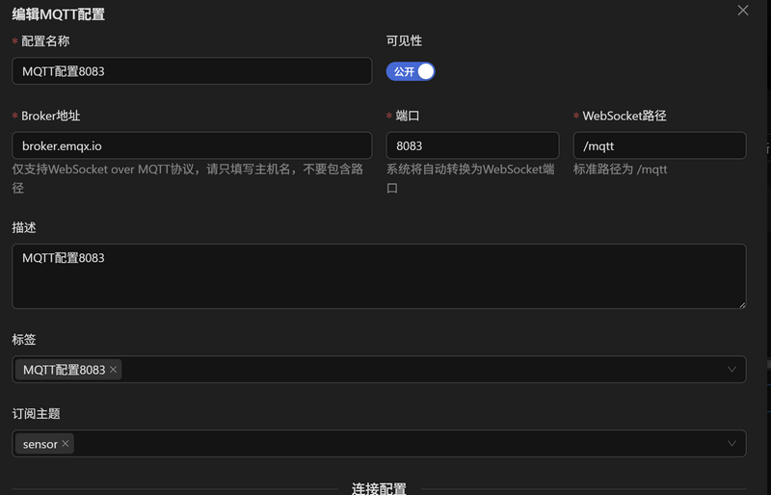

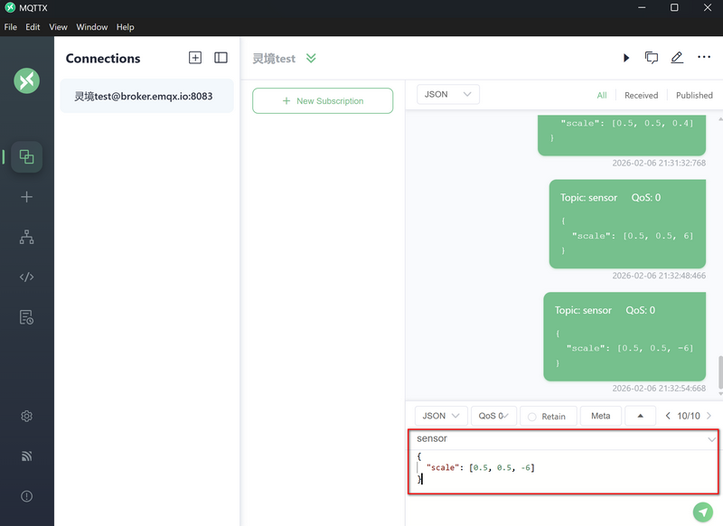

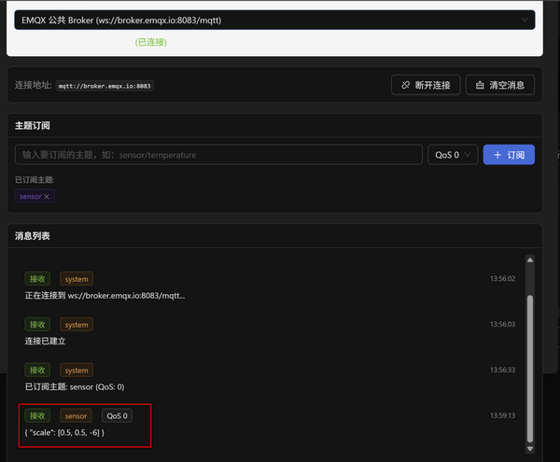

 |  |  |  |  | 物联网
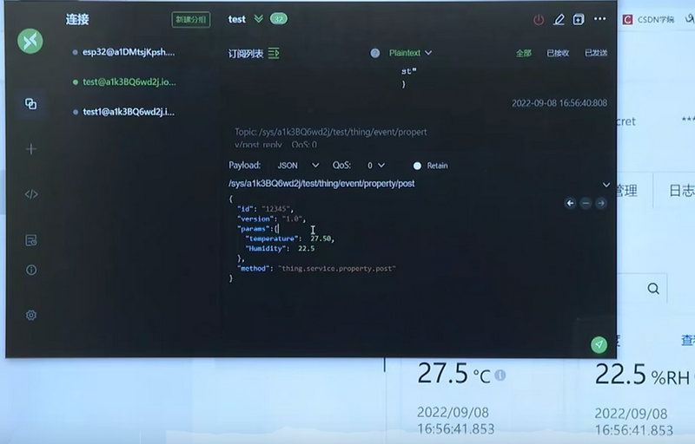

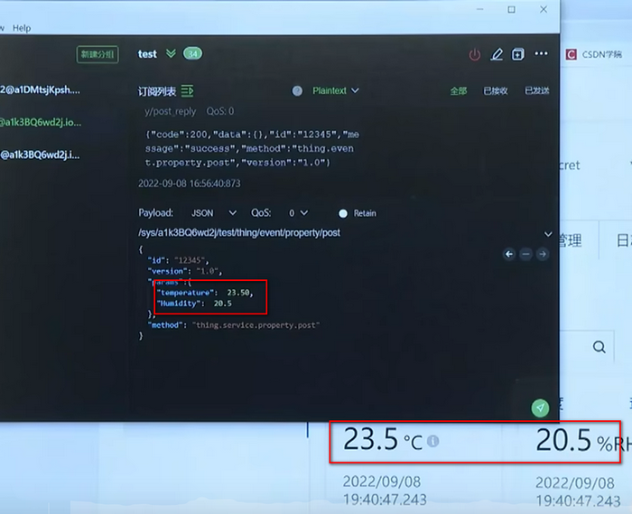

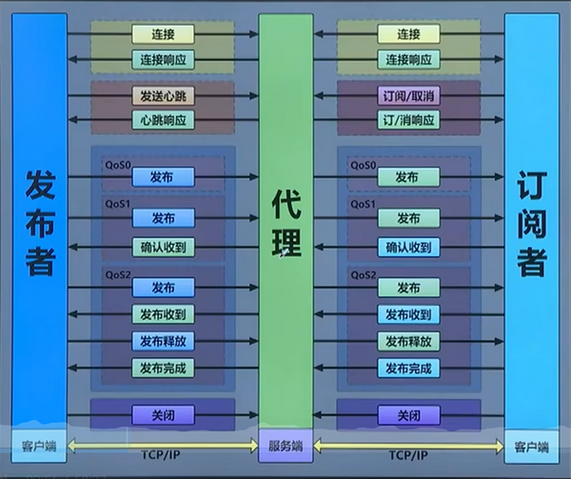

 | QoS0 | 我只负责发，不管你收没收到。不太要紧的数据
 | QoS1 | 我发出去，代理必须给我回复。不然我会一直发
 | QoS2
 | QoS 0：最多一次（消息发出去就行，丢了不重发，适合非关键数据如温湿度）；
 | QoS 1：至少一次（确保消息到达，可能重复，适合控制指令）；
 | QoS 2：恰好一次（确保消息仅送达一次，适合计费、告警等关键数据）；

Sheet2
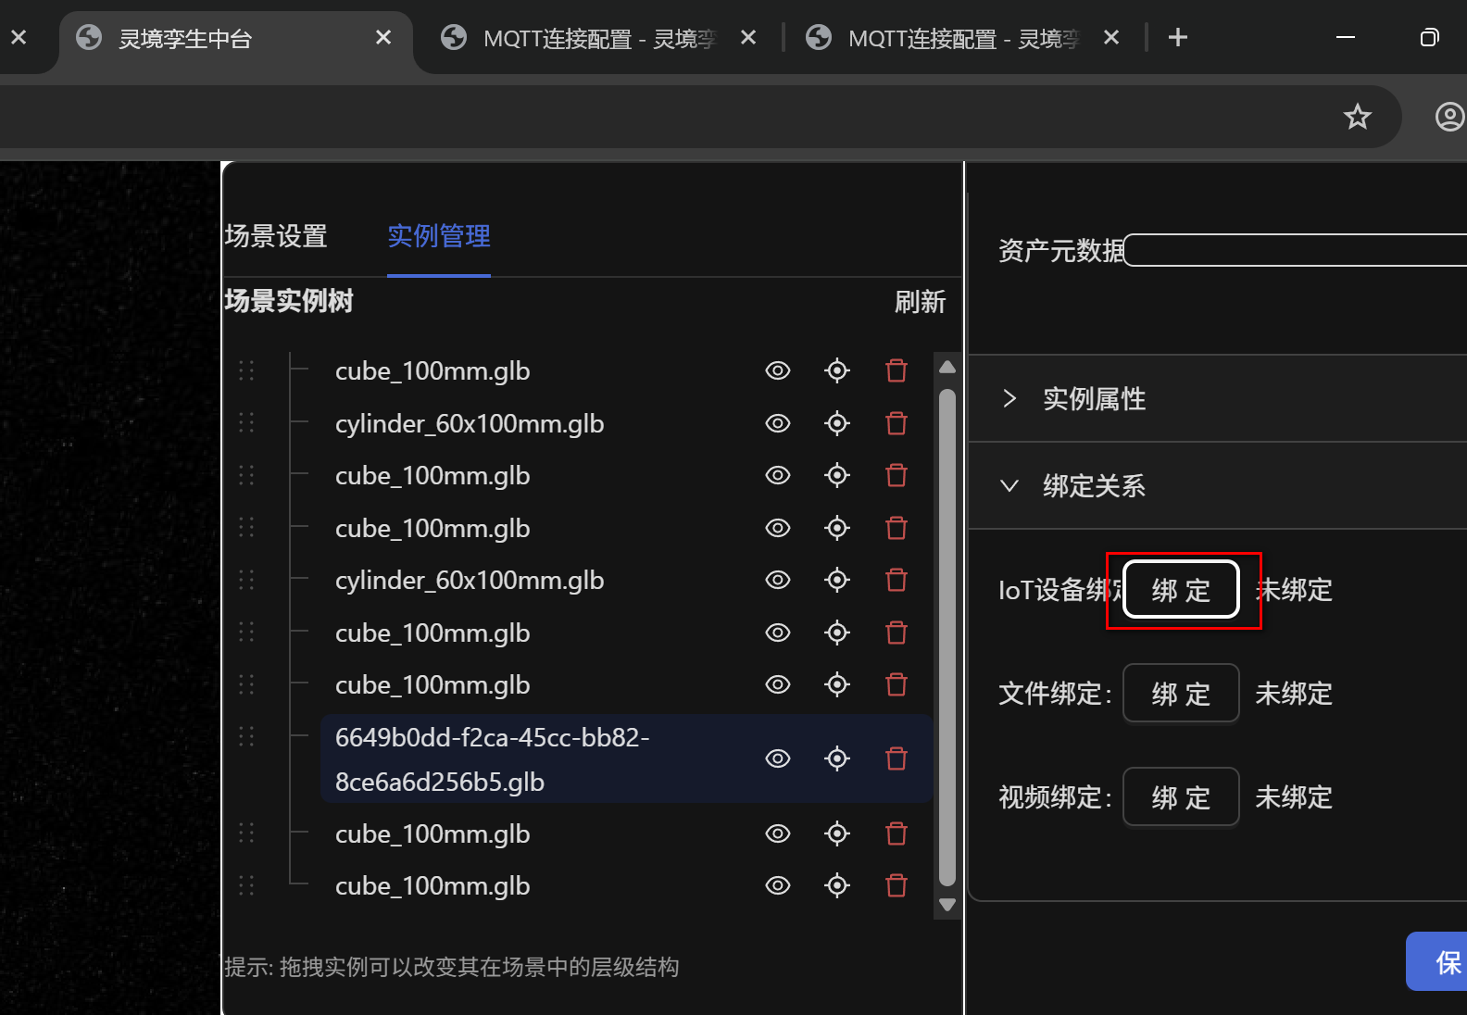

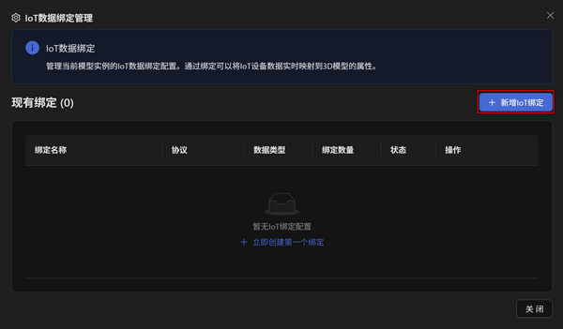

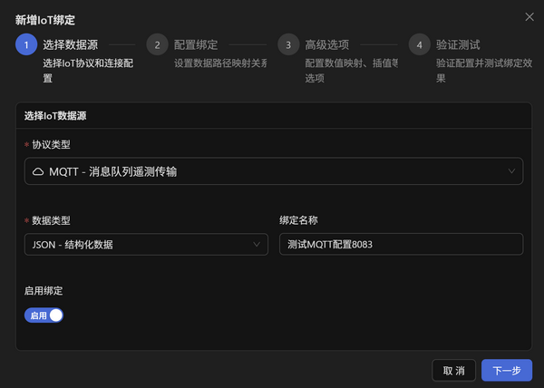

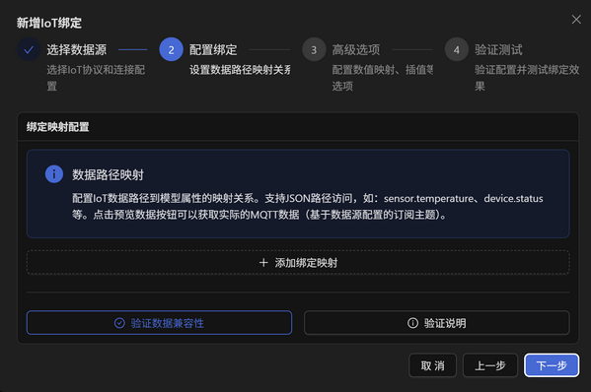

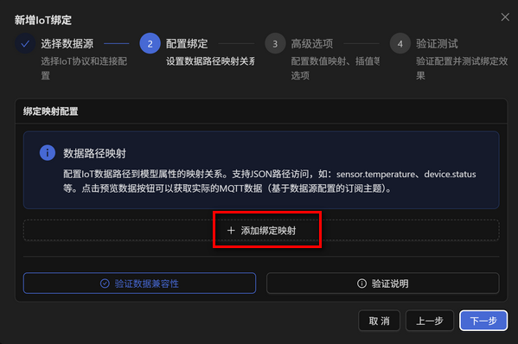

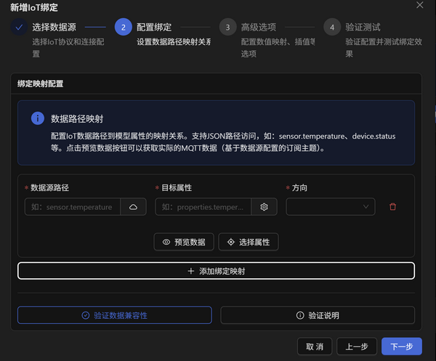

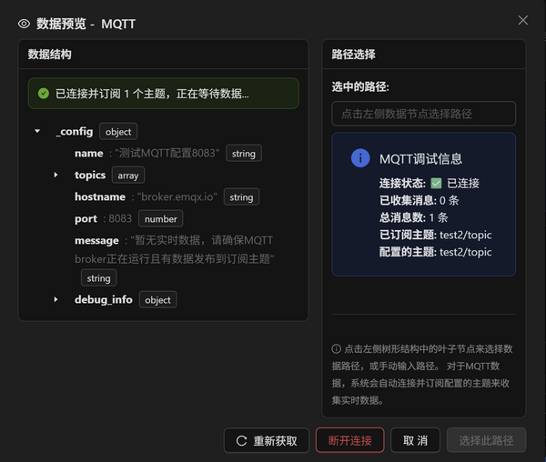

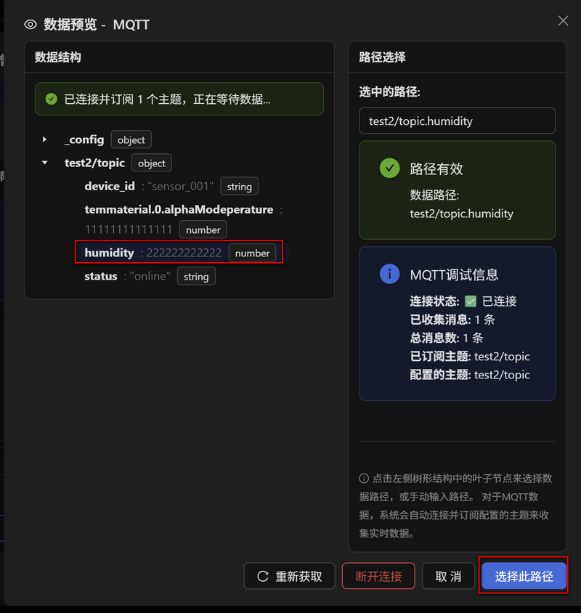

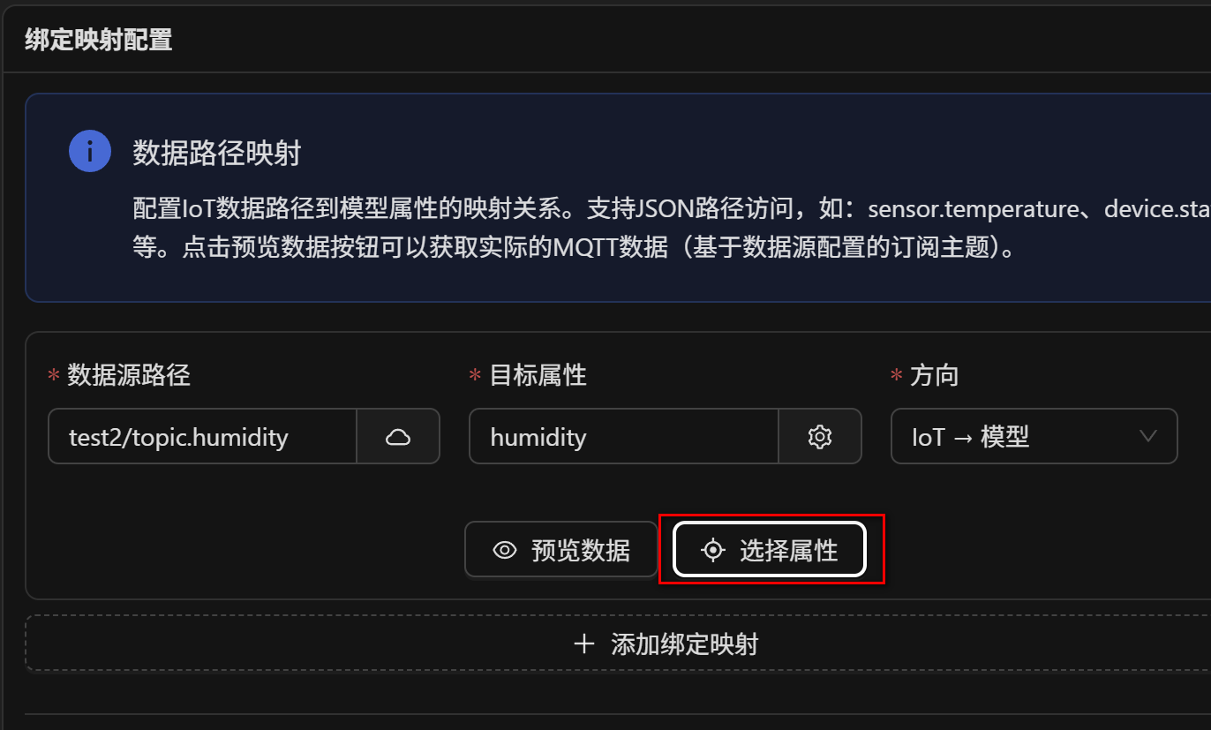

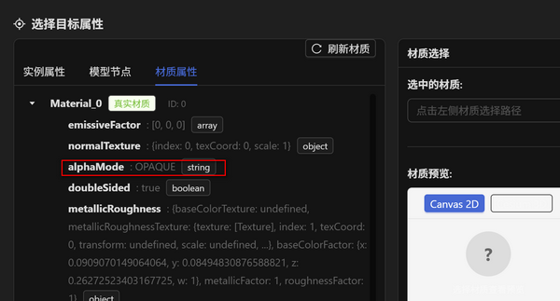

Sheet1
模型管理：
在 模型/文件管理 里上传模型文件（如 .glb）→ 后端 app/routers/files.py 把文件写到 MinIO，并在 MongoDB 里插一条记录。
mongo db:files |  | uid
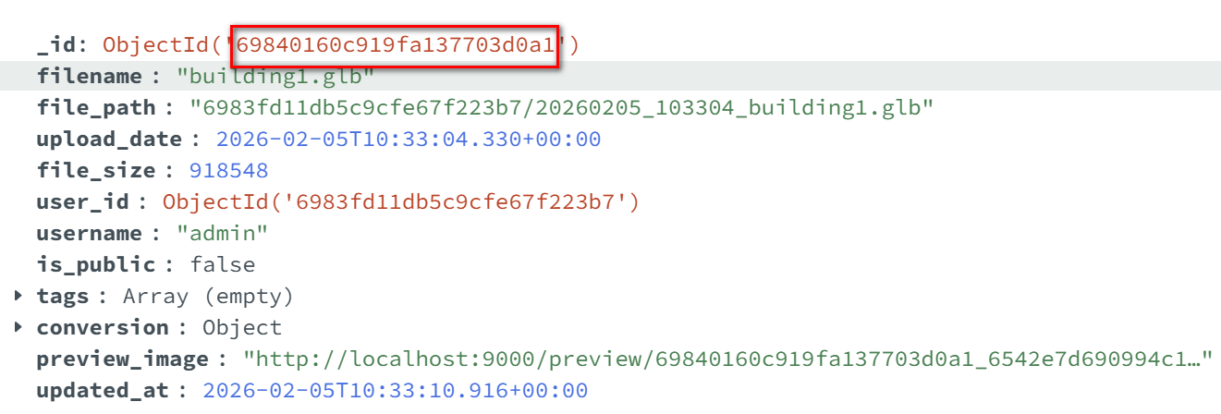

MinIo
sourece-files | 用户上传的原始模型文件（未转换前），对应「我的模型/文件」的源文件
converted-files | 转换后的模型文件（如 .glb），转换任务完成后写在这里
public-models | 公共模型库里上传的模型文件
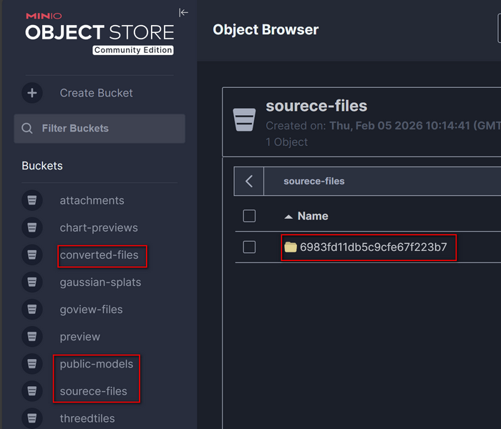

mongo db 跟 minIo的对应关系
MongoDB 的 file_path = MinIO 里该对象的 key；

场景
====================================================
1.创建场景的时候，会生成一个场景对应的uid，一个根实例的uid 存在neo4j里的uid
模型拖到场景之后，还会生成一个实例的uid。也存在uid里
创建场景说明.md
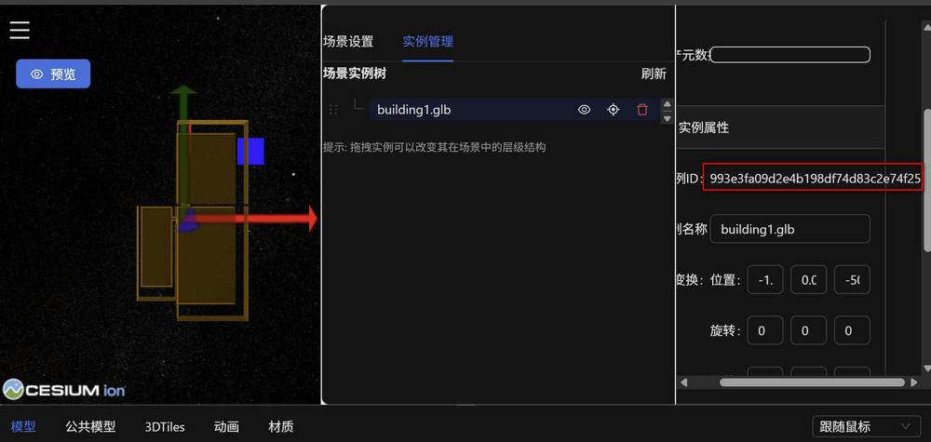

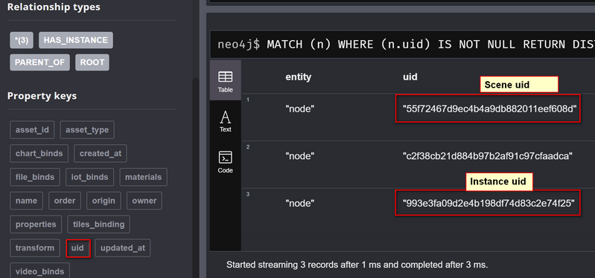

创建实例
创建实例说明.md

更新实例
更新实例说明.md

实例删除
删除实例说明.md

MQTT 配置数据保存
MQTT配置数据保存.md

MQTT绑定到模型说明.md
IoT绑定-数据源路径与预览数据逻辑.md
 | 数据预览说明.md
 | 选择目标属性详细说明.md

场景跟实例的存储关系
1. 结构是怎样的
Scene 节点：一个场景 = 一个 Scene 节点（用户点「创建场景」时生成），有 uid、name、owner、origin 等。
Instance 节点：场景里的根实例、以及你拖进去的每个模型，各是一个 Instance 节点。
关系：
Scene -[:ROOT]-> 根 Instance：每个场景有且仅有一个根。
Instance -[:PARENT_OF]-> Instance：实例树（根下面挂子实例）。
Scene -[:HAS_INSTANCE]-> Instance：实例归属到哪个场景（创建实例时会 inst.scenes.connect(scene)）。
所以：一个场景 = 一个 Scene 节点 + 一棵以根 Instance 为根的实例树，树上的 Instance 都通过 HAS_INSTANCE 连到该 Scene。
2. 数据是怎么“按场景”生成的
创建场景：新建一个 Scene 节点，并自动建一个根 Instance，用 ROOT 连上 → 这一组就是「以场景为单位」的起点。
在场景里加实例：新建 Instance 节点，把它挂到该场景的根下面（PARENT_OF），再和该 Scene 做 HAS_INSTANCE 连接。
绑定、transform 等：都写在各个 Instance 节点上（如 iot_binds、transform），这些 Instance 只属于某一个 Scene。
因此：Neo4j 里这类数据是按“场景”组织的：先有 Scene，再有为该场景生成的 Instance 树和关系。
每个场景下挂了哪些实例
 | MATCH (s:Scene)-[:HAS_INSTANCE]->(i:Instance)
 | RETURN s.uid AS sceneId, s.name AS sceneName, i.uid AS instanceId, i.name AS instanceName
每个场景 + 它的根实例 + 根下面的整棵实例树
 | MATCH (s:Scene)-[:ROOT]->(root:Instance)
 | OPTIONAL MATCH (root)-[:PARENT_OF*0..]->(i:Instance)
 | RETURN s.uid AS sceneId, s.name AS sceneName, root.uid AS rootId, i.uid AS instanceId, i.name AS instanceName

某条 MQTT 配置（对应 MongoDB 里一条文档的 _id，即 sourceId），再配 数据源路径（source） 和 目标属性（target），保存后就是一条 MQTT 绑定。
存的地方：Neo4j 里某个 Instance 的 iot_binds 数组里多一条对象，其中 protocol: "mqtt"，sourceId 指向那条 MQTT 配置。
所以：MQTT 绑定 = 协议为 MQTT、sourceId 指向 MQTT 配置、并带有 source/target 规则的一条绑定。

